Planilha1
DEZEMBRO/2023
RELATÓRIO GERENCIAL DE PRODUÇÃO
HEMU
Hospital Estadual da Mulher
O Hospital Estadual da Mulher - HEMU - atuante desde 1972 é referência estadual em atendimento de casos de média e alta complexidade nas áreas da saúde da mulher e da criança, com destaque na cirurgia de separação de gêmeos siameses e no tratamento de hemangiomas. Seu atendimento é 100% de usuários do Sistema Único de Saúde (SUS), quer por demanda espontânea ou pelo Sistema de Referência/Contra Referência. Dedica-se, principalmente, à assistência médico-hospitalar e contribui com o ensino e pesquisa.
Atualmente, a gestão do HEMU é realizada pelo IGH, por meio do 13° Termo Aditivo ao Contrato de gestão no 131/2012– SES/GO, celebrado com o Estado de Goiás, com vigência até o dia 22 de dezembro de 2022, pelas disposições da Lei Estadual n° 15.503/2005 e suas alterações.

Atendimento de Urgência e Emergência

Foram realizados em dezembro de 2023 cerca de 1084 atendimentos de urgência e emergência.

CIRURGIAS ELETIVAS

Estrutura Física
 |  |  |  |  | Meta | Realizado
 |  |  |  | Ginecologia e Mastologia | 112 | 97

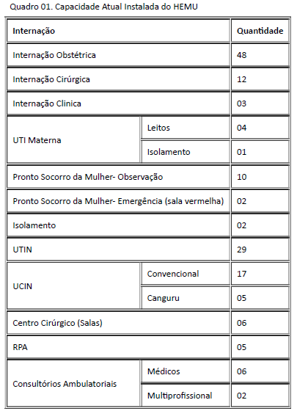

Após foram realizadas 97 cirurgias eletivas no mês de dezembro de 2023 da meta contratualizada.

ATENDIMENTO AMBULATORIAL

 |  |  |  |  | Meta | Realizado
 |  |  |  | Consultas Médicas | 1,500 | 1,478
 |  |  |  | Consultas não médicas | 1000 | 1,418
 |  |  |  | Total | 2,500 | 2896

Saída Hospitalar Por Especialidade

 | Meta | Realizado
Clínica Obstétrica | 354 | 363
Cirúrgica | 124 | 309
Clínica | 39 | 88
Total | 517 | 760
A meta de atendimento Ambulatorial é de 2.500 atendimentos por mês, e a quantidade de atendimentos realizados em dezembro foi de 2.896. Atigindo 116% da meta estabelecida.
 | Meta | Realizado
Clínica Obstétrica | 354 | 363

Cirúrgica | 124 | 309

Diagnósticos Realizados Interno
Clínica | 39 | 88

Total | 517 | 760

A meta de saídas hospitalares da Hospital Estadual da Mulher, em dezembro de 2023 é de 517 saídas e foram realizadas 760 saídas. Atingindo 147% da meta estabelecida.
 |  |  |  | ECOCARDIOGRAMA | 227
 |  |  |  | ELETROCARDIOGRAMA | 124
 |  |  |  | RAIO-X | 719
 |  |  |  | ULTRASSONOGRAFIA | 1,677
ATENÇÃO AO USUÁRIO
 |  |  |  | ANÁLISES CLÍNICAS | 14,665

Foram realizados uma média de 19.512 diagnósticos internos no mês de novembro de 2023.

Percentual de manifestações queixosas recebidas no sistema de ouvidoria do SUS foi de 0,08% em dezembro de 2023.
 |  |  | * O Relatório Gerencial de Produção referente ao mês de setembro, será aprovado pelo Conselho de Administração, no próximo trimestre conforme o Estatuto Social.

